Junio 30
Ejecución Presupuestal por Entidad (Rubros funcionamiento e inversión)
Rubros | Asignacion inicial | Apropiación vigente con desplazamiento | Compromisos | Obligaciones | Pagos | % Compromisos | % Obligaciones | %Pagos | Dependencia
Funcionamiento | $26,768,555,000 | $26,768,555,000 | $13,692,361,052 | $11,960,681,558 | $11,636,833,544 | 51.15% | 44.68% | 43.47% | Secretaria General
Servicios personales asociados a nomina | $ 11,516,359,000 | $ 11,516,359,000 | $4,917,989,575.00 | $4,917,989,575.00 | $4,594,141,561.00 | 42.70% | 42.70% | 39.89%
Servicios personales indirectos | $ 1,239,000,000 | $ 1,239,000,000 | $1,029,200,000.00 | $616,166,667.00 | $616,166,667.00 | 83.07% | 49.73% | 49.73%
Contribuciones inherentes a la nómina sector privado y publico | $ 3,665,000,000 | $ 3,665,000,000 | $1,697,181,282.00 | $1,697,181,282.00 | $1,697,181,282.00 | 46.31% | 46.31% | 46.31%
Impuestos y multas | $ 11,330,000 | $ 11,330,000 | $10,703,000.00 | $10,703,000.00 | $10,703,000.00 | 94.47% | 94.47% | 94.47%
Adquisición de bienes y servicios | $ 9,167,406,000 | $ 9,167,406,000 | $6,037,177,110.14 | $4,718,530,949.02 | $4,718,530,949.02 | 65.85% | 51.47% | 51.47%
Orden nacional | $ 55,000,000 | $ 55,000,000 | $- | $- | $- | 0.00% | 0.00% | 0.00%
Sentencias y conciliaciones | $ 1,114,460,000 | $ 1,114,460,000 | $110,085.00 | $110,085.00 | $110,085.00 | 0.01% | 0.01% | 0.01%
Inversión | $7,202,319,937 | $6,652,319,937 | $4,198,607,616 | $1,501,817,649 | $1,499,360,000 | 58.30% | 20.85% | 20.82%
Gestión Documental | $ 145,000,000 | $ 145,000,000 | $ 0 | $ 0 | $ 0 | 0.00% | 0.00% | 0.00% | Sec Gral-Grupo Gestión Admon y Doc
Estudios | $ 600,000,000 | $ 450,000,000 | $ 0 | $ 0 | $ 0 | 0.00% | 0.00% | 0.00% | Delegada de Proyectos
Protección al Usuario | $ 355,136,275 | $ 355,136,275 | $192,125,504.35 | $67,975,138.00 | $67,975,138.00 | 54.10% | 19.14% | 19.14% | O. Protección al Usuario
Capacidad Gestión Institucional | $ 1,403,923,662 | $ 1,403,923,662 | $ 1,032,339,974 | $ 659,654,212 | $ 659,365,329 | 73.53% | 46.99% | 46.97% | Delegadas Gestión y Proyectos, OPU, OAP, Sec Gral-Grupo Gestión Admon
Comunicaciones | $ 1,100,000,000 | $ 1,100,000,000 | $ 789,768,136 | $ 132,640,541 | $ 130,471,775 | 71.80% | 12.06% | 11.86% | Despacho
Talento Humano | $ 688,260,000 | $ 688,260,000 | $501,370,000.00 | $14,883,000.00 | $14,883,000.00 | 114.75% | 2.16% | 2.16% | Sec Gral-Grupo Gestión Talento Humano
TIC | $ 2,910,000,000 | $ 2,510,000,000 | $ 1,683,004,002 | $ 626,664,758 | $ 626,664,758 | 57.84% | 21.53% | 21.53% | Oficina de TIC
Total | $33,970,874,937 | $33,420,874,937 | $17,890,968,668 | $13,462,499,207 | $13,136,193,544 | 52.67% | 39.63% | 38.67%
Participación de Inversión en el Presupuesto SSF | Porcentaje | (Fuente: SIIF-Nación)
Fecha de reporte: 4 de julio de 2018 | 52.67% | Compromisos
 | 39.63% | obligaciones
 | 38.67% | Pagos
Peso porcentual de los proyectos de inversión por área temática. Vigencia 2018
 | Asignacion inicial
Gestión Documental | $ 145,000,000 | 1058427050.5
Estudios | $ 600,000,000
Protección al Usuario | $ 355,136,275
Capacidad Gestión Institucional | $ 1,403,923,662
Comunicaciones | $ 1,100,000,000
Talento Humano | $ 688,260,000
TIC | $ 2,910,000,000

Elaborado por: Paola Andrea Ramírez Arias-OAP

Comparativo entre los proyectos de inversión de la SSF
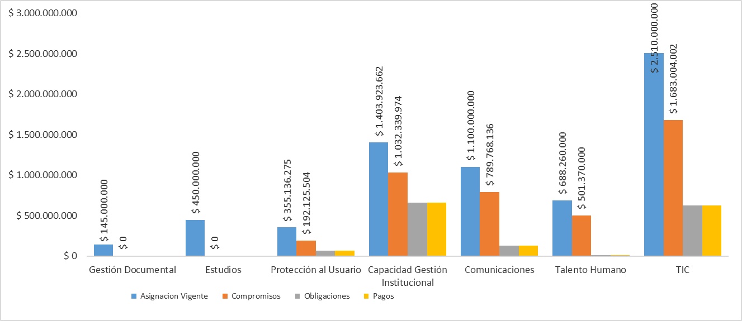

Elaborado por: Paola Andrea Ramírez Arias-OAP
Evolución mensual de la ejecución presupuestal respecto a la totalidad de los recursos
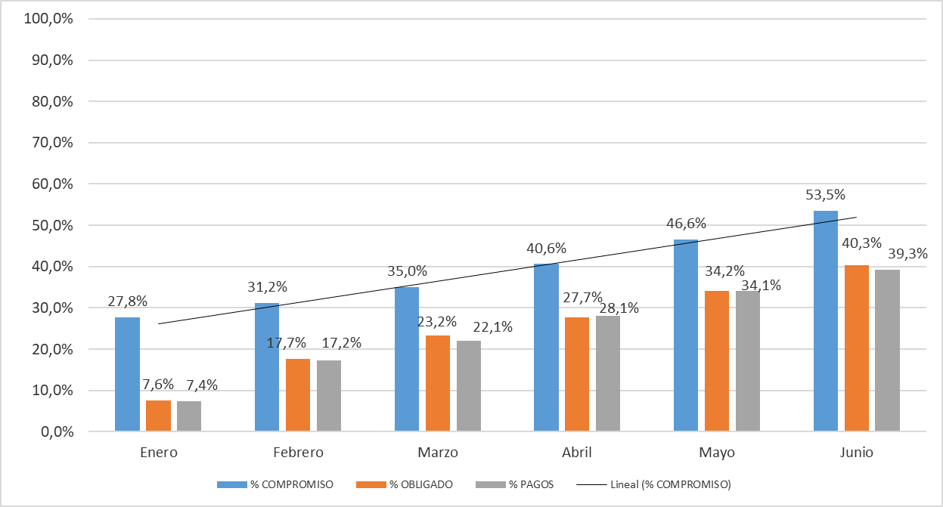

Elaborado por: Paola Andrea Ramírez Arias-OAP

